Лист1
U= | 2 | 0 | -1 | U^-1= | 0.5 | 0.25 | -0.25 |  | U^-1 Aijk | 2.5 | 4.25 | -4.25
 | 1 | 1 | 1 |  | -0.5 | 0.25 | 0.75 |  |  | -0.5 | 1.75 | 0.25
 | 1 | 1 | -1 |  | 0 | 0.5 | -0.5 |  |  | -1 | -1.5 | 1.5

V= | 12 | 0 | 14 | Aijk=VU^-1 | 6 | 10 | -10 |  | Au= | 6.5 | 12.25 | -12.25
 | 4 | 2 | 6 |  | 1 | 4.5 | -2.5 |  |  | -0.5 | 4.75 | -0.75
 | 8 | 2 | 10 |  | 3 | 7.5 | -5.5 |  |  | -3 | -5.5 | 5.5

 |  |  |  | №3 | s1 | 5 |  | 6 | -10
 |  |  |  |  | s2 | 8 | s2 2 минор | 3 | -5.5
 |  |  |  |  | s3 | 4
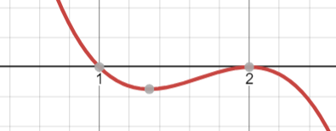
 |  |  |  |  |  |  |  |  |  | Подставляем x=1 |  |  | Подставляем x=1 |  |  |  |  |  | Подставляем x=2 |  |  | Подставляем x=2
 |  |  |  |  | "-x^3+5x^2-8x+4" |  |  |  | X1 | 5 | 10 | -10 | 5x1 | 10x2 | -10x3 | 0 |  | X1 | 4 | 10 | -10 | 4x1 | 10x2 | -10x3 | 0
 |  |  |  |  | x^2-4x+4 |  |  |  |  | 1 | 3.5 | -2.5 | x1 | 3,5x2 | -2,5x3 | 0 |  |  | 1 | 2.5 | -2.5 | x1 | 2,5x2 | -2,5x3 | 0
 |  |  |  |  | "(x-1)(x^2-4x+4)" |  |  |  |  | 3 | 7.5 | -6.5 | 3x1 | 7,5x2 | -6,5x3 | 0 |  |  | 3 | 7.5 | -7.5 | 3x1 | 7,5x2 | -7,5x3 | 0
 |  |  |  |  | x= | 1 | 2
 |  |  |  |  | x - собственные значения матрицы |  |  |  |  |  |  |  |  |  |  |  |  |  |  |  |  | Собственный вектор X2 = |  | (2,5 , 0, 1)^T
 |  |  |  |  |  |  |  |  |  |  |  |  | Собственный вектор X1 = |  |  |  | (4/3, 1/3, 1)^T |  |  |  |  | Собственный вектор X3 = |  | (-2,5, 1, 0)^T

 |  |  |  |  | приведение к диагональному ввиду
 |  |  |  |  | X= | 1.3333333333 | 2.5 | -2.5 | X^-1= | -3 | -7.5 | 7.5 | A*X | 1.3333333333 | 5 | -5
 |  |  |  |  |  | 0.33333333333 | 0 | 1 |  | 3 | 7.5 | -6.5 |  | 0.33333333333 | 0 | 2
 |  |  |  |  |  | 1 | 1 | 0 |  | 1 | 3.5 | -2.5 |  | 1 | 2 | 0
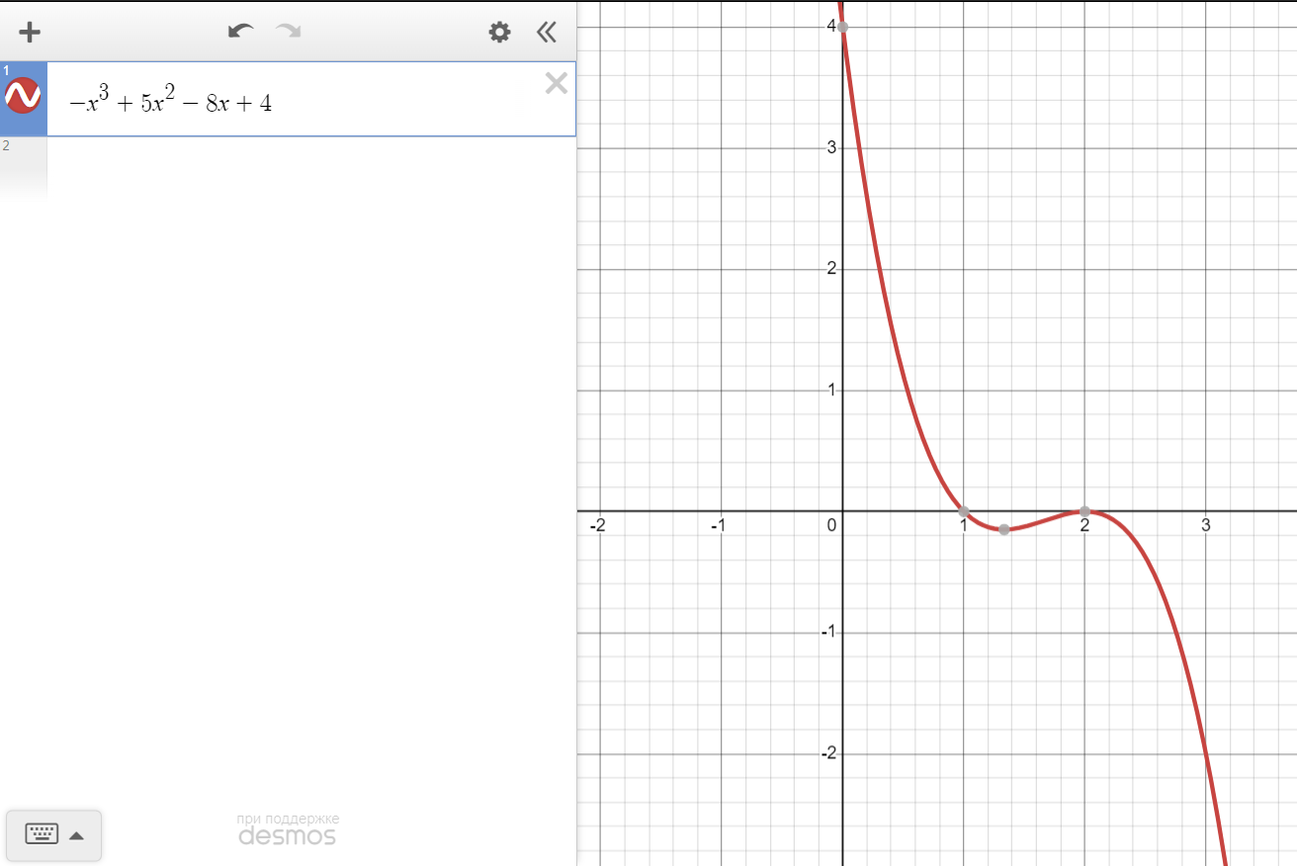
 |  |  |  | D=T^-1AT |  | 1 | 1.7763568394E-15 | -7.1054273576E-15
 |  |  |  |  |  | -6.2172489379E-15 | 2 | 5.3290705182E-15
 |  |  |  |  |  | -2.2204460493E-15 | -8.881784197E-16 | 2

